EVOLUÇÃO PT
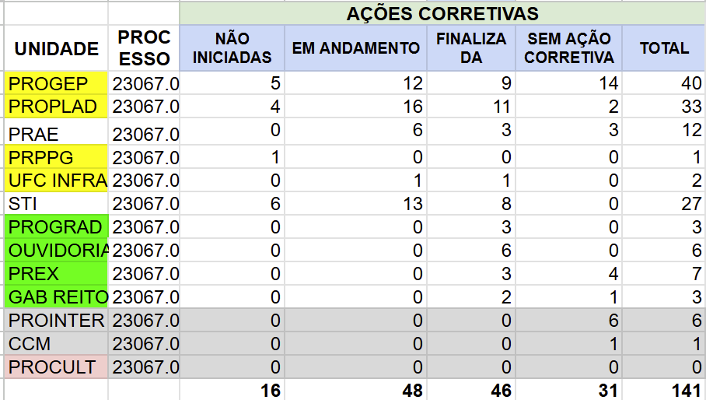
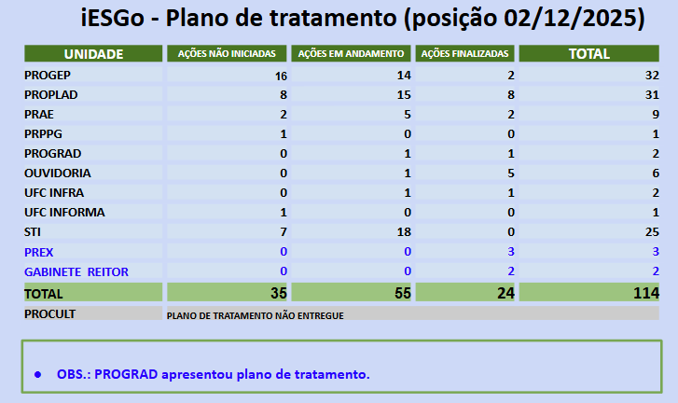

 |  | 2025-12-05

10/04/2026

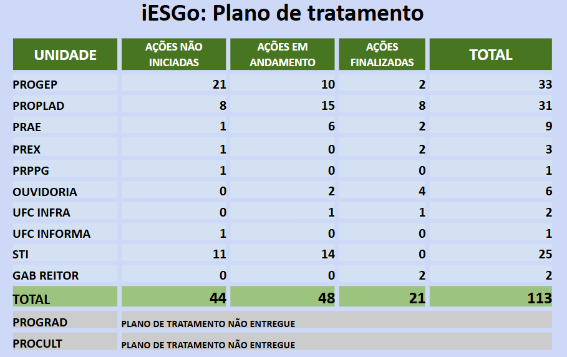

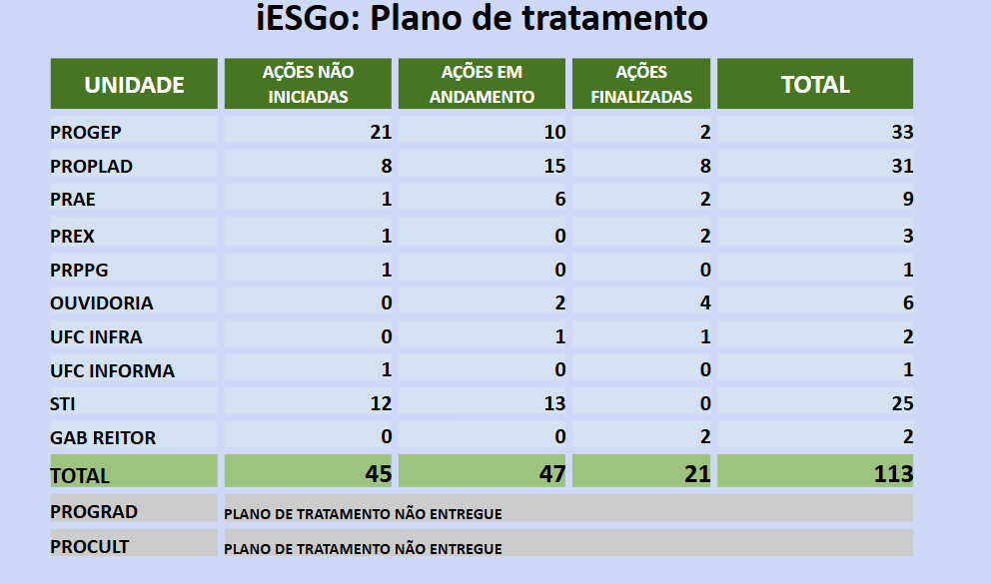

 | 25/08/2025 |  | 25/04/2025

ANÁLISE
UNIDADES |  |  | QUESTÕES NOVAS | 17 do total de 101 |  | TRATAMENTO
SECGOV | REVISADO | 100% conformidade | 1121. A organização aderiu ao Programa Nacional de Prevenção à Corrupção (PNPC) |  |  | PROGEP | 23067.017972/2024-40
CET | REVISADO | 100% conformidade | 2136. A alta administração estabeleceu modelo de gestão da sustentabilidade ambiental |  |  | PROPLAD | 23067.017985/2024-19
PROGEP | REVISADO |  | 2137. A alta administração estabeleceu modelo de gestão da sustentabilidade social |  |  | PROGRAD | 23067.017978/2024-17
PROPLAD | REVISADO |  | 2144. Os efeitos dos impactos econômicos e regulatórios gerados pela organização são avaliados |  |  | PRAE | 23067.017897/2024-17
PROGRAD | REVISADO |  | 2156. A liderança monitora o desempenho da gestão de sustentabilidade ambiental |  |  | PREX | 23067.017960/2024-15
PRPPG | NÃO RESPONDEU |  | 2157. A liderança monitora o desempenho da gestão de sustentabilidade social |  |  | PROCULT | 23067.017970/2024-51
PROINTER | NÃO RESPONDEU |  | 4263. A organização faz uso de Inteligência Artificial em seus processos internos ou finalísticos |  |  | PROINTER | 23067.017983/2024-20
PRAE | REVISADO |  | 4342. A organização adota critérios e requisitos de sustentabilidade nas contratações |  |  | PRPPG | 23067.017986/2024-63
PREX | REVISADO |  | 5111. Há programa de sustentabilidade ambiental |  |  | GAB REITOR | 23067.017891/2024-40
PROCULT | REVISADO |  | 5121. A sustentabilidade ambiental é promovida internamente |  |  | STI | 23067.017994/2024-18
CPPAD | REVISADO | 100% conformidade | 5122. A sustentabilidade ambiental é promovida no ambiente externo à organização |  |  | UFC INFRA | 23067.018000/2024-72
GAB REITOR | REVISADO |  | 6111. Há programa de Diversidade e Inclusão |  |  | OUVIDORIA | 23067.017895/2024-28
GAB VICE-REITOR | REVISADO | 100% conformidade | 6112. Há sistema de prevenção e combate ao assédio |  |  | UFC INCLUI | 23067.017997/2024-43
STI | REVISADO |  | 6113. Há sistema de prevenção e combate à discriminação |  |  | UFC INFORMA | 23067.017888/2024-26
UFC INFRA | REVISADO |  | 6114. Há sistema de promoção da acessibilidade para pessoas com deficiência ou mobilidade reduzida
CGAUD | REVISADO | 100% conformidade | 6121. A cultura de diversidade e inclusão é promovida internamente
OUVIDORIA | REVISADO |  | 6122. A cultura de diversidade e inclusão é promovida no ambiente externo à organização
UFC INCLUI | REVISADO
CCM | REVISADO
SMA | SOMENTE PLANO DE TRATAMENTO

ESTRUTURA | QUESTÕES + ITENS | GOVERNANÇA | GESTÃO (operações) | SUSTENTABILIDADE
iGG | 708 | 413 | 295 | 0
iESGo | 589 | 290 | 253 | 46
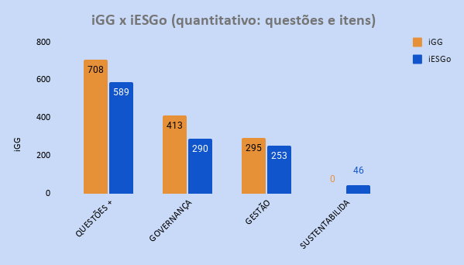

ESTRUTURA | PESSOAS | TI | CONTRATAÇÕES | ORÇAMENTO
iGG | 121 | 149 | 84 | 59
iESGo | 86 | 106 | 58 | 40
iGG X iESGo (distribuição: principais temas)

CONFORMIDADE (%) | 2017 (TCU) | 2018 (TCU) | 2021 (TCU) | 2022 (UFC) | 2023 (UFC)
iGG | 34 | 51 | 69 | 78 | 82
NÍVEL DE APRIMORAMENTO (%) | INICIAL | INTERMEDIÁRIO | AVANÇADO
iGG | 39.99 | 70 | 100
Conformidade iGG

QUESTÕES iESGo | 101 | 100.0%
ADOTA EM MAIOR PARTE OU TOTALMENTE | 72 | 71.3%
ADOTA PARCIALMENTE | 15 | 14.9%
ADOTA EM MENOR PARTE | 3 | 3.0%
HÁ DECISÃO FORMAL OU PLANO APROVADO PARA ADOTÁ-LA | 5 | 5.0%
NÃO ADOTA | 6 | 5.9%

iESGo 2024 - Conformidade (questões)

ITENS iESGo | 496 | 100.0% |  | 18/09/2024 | 07/05/2026
SIM | 388 | 78.2% |  | 397 | 431
NÃO | 108 | 21.8% |  | 80.0% | 86.9%
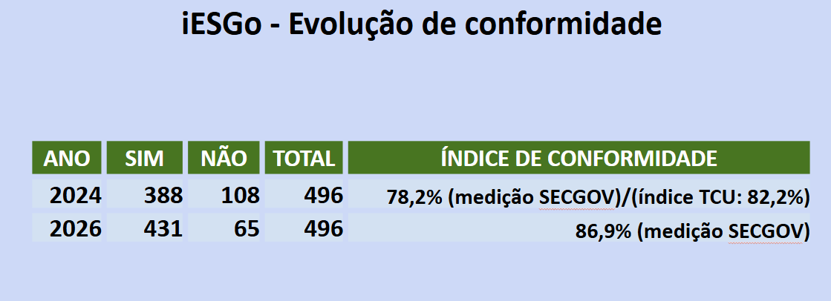
iESGo 2024 - Conformidade (itens)

CONFORMIDADE (%) | 2017 (iGG) | 2018 (iGG) | 2021 (iGG) | 2024 (iESGo)
iGG/iESGo | 34.0% | 51.0% | 69.6% | 82.3%
NÍVEL DE APRIMORAMENTO (%) | INICIAL | INTERMEDIÁRIO | INTERMEDIÁRIO | APRIMORADO
NÍVEL DE APRIMORAMENTO (%) | INICIAL | INTERMEDIÁRIO | AVANÇADO
iGG | 39.99 | 70 | 100

Conformidade iGG/iESGo
 |  |  |  | FAIXA DE CLASSIFICAÇÃO
 |  |  |  | Inexpressivo | 0 a 14,9%
 |  |  |  | Inicial | 15 a 39,9%
 |  |  |  | Intermediário | 40 a 69,9%
 |  |  |  | Aprimorado | 70 a 100%

INTERMEDIÁRIO

INTERMEDIÁRIO
APRIMORADO

INICIAL

 | CATEGORIA | RANKING | iGG 2021 | iESGo 2024
 | GERAL | Participantes | 387 | 387
 |  | Posição | 63º | 48º
 | IFES | Participantes | 106 | 117
 |  | IFES (total) | 14º | 12º
 |  | IFES (Nordeste) | 4º | 3º
 | IFES (nível de conformidade - primeiras posições)
 | iGG 2021 | UFRN | UFPE | UFBA
 |  | 96.3 | 73.6 | 73.2
 | iESGo 2024 | UFRN | UFS (Sergipe)
 |  | 98.5 | 89.8

 | Processos
2021 | 11
2022 | 36
2023 | 73
2024 | 32

Evolução da Gestão de Riscos (processos)

